ios
IOS包体配置及提交审核步骤

step1 | ios环境编译，需支持ipv6，屏蔽礼包码功能

step2 | 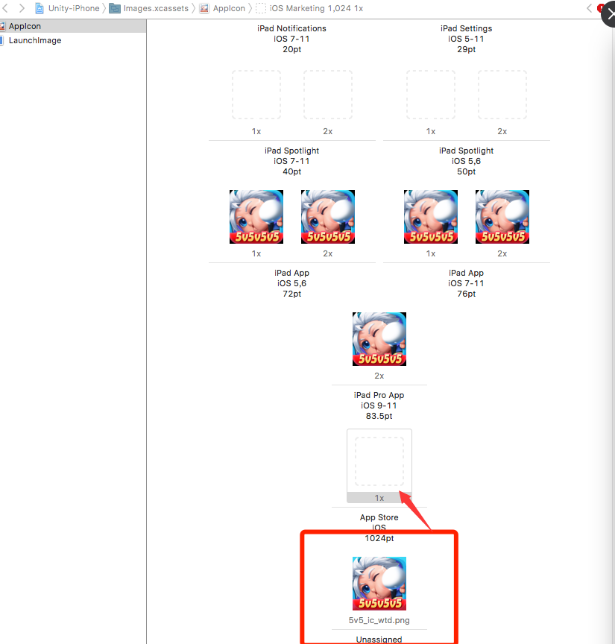 确保IOS包体图片资源需齐全，包含商城中1024*1024无alpha通道ICON

step3 | 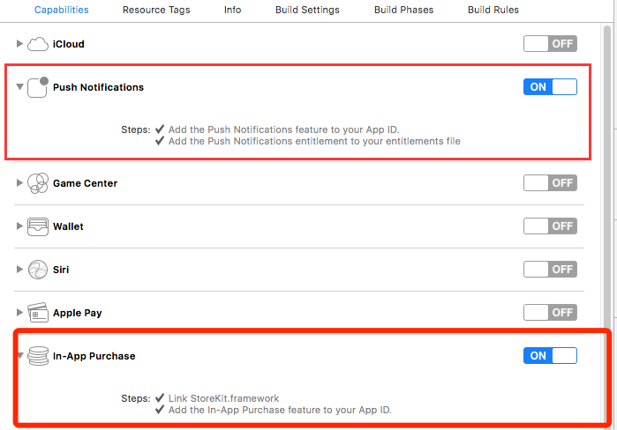 Xcode打包，性能选项中勾选推送和内购选项

step4 | App信息页面必填项
 | 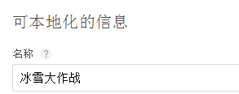 名称

 | 主要语言

 | 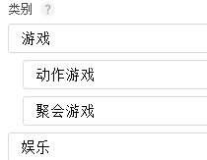 类别

step5 | 价格与销售范围页面必填项
 | 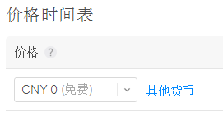 价格

step6 | 准备提交页面必填项
 | App预览和屏幕快照 不同显示屏尺寸各五张屏幕快照 预览(视频)在safari浏览器操作 可在媒体管理中查看所有尺寸

 | 宣传文本 显示在App名称下方

 | 描述 用来简介，说明游戏特性和功能

 | 关键词 用来匹配搜索结果 关键词之间使用英文逗号分隔 关键词尽量多，且贴合时下热点

 | 技术支持网址 暂填公司官网

 | 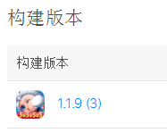 构建版本 选择最新的一个版本

 | 分级

 | 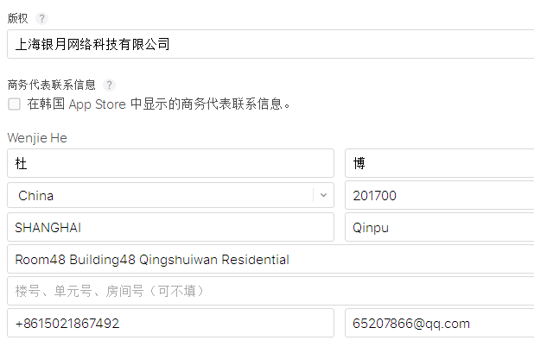 版权及商务信息

 | App审核信息 游戏内可用的测试账号 需要登录的填上账号和密码信息

 | 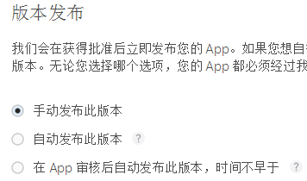 版本发布 选择手动发布

step7 | 页面内容修改后及时存储 以上步骤皆完成后提交审核

step8 | 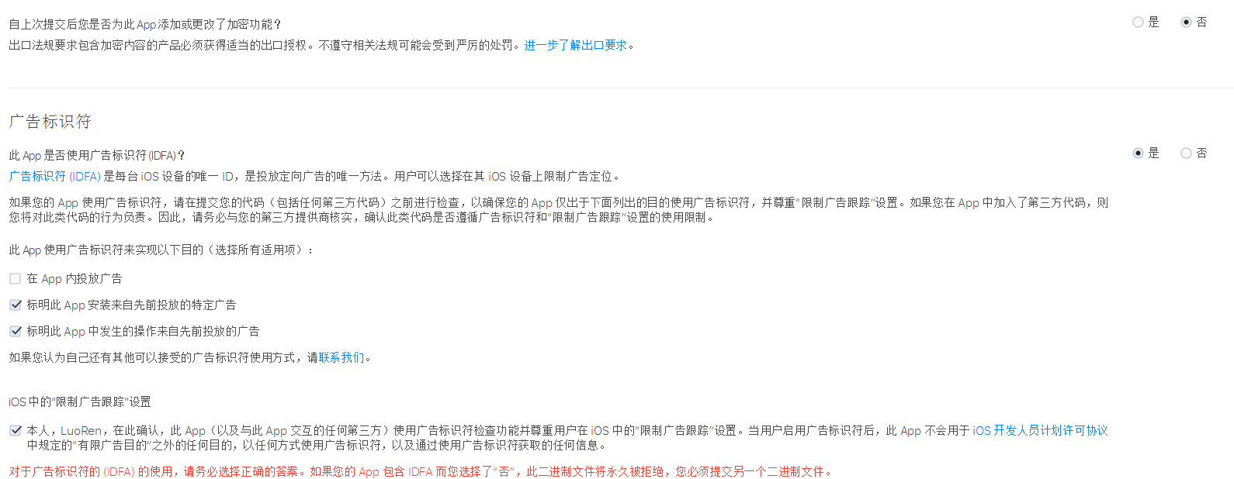 提交 出口合规信息 广告标识符

step9 | 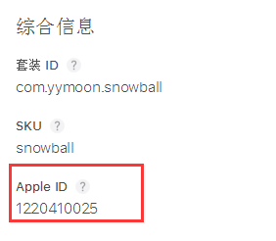 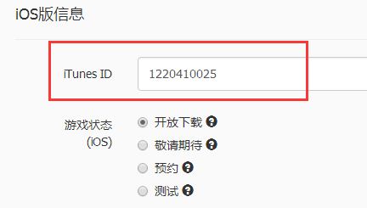 记录下app的ID 平台上会用到此ID关联苹果商城 如TapTap平台的iOS版信息

